Specsheet
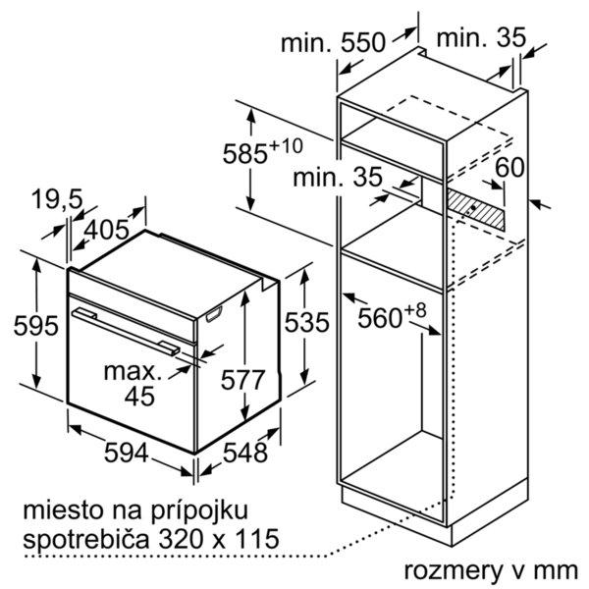
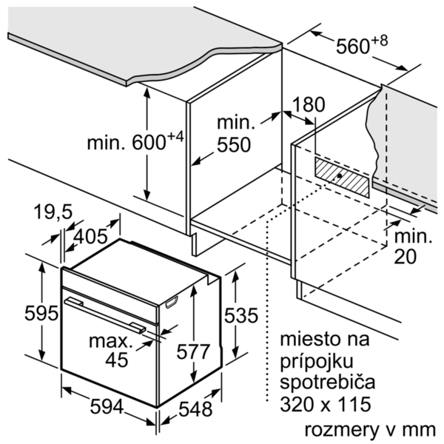

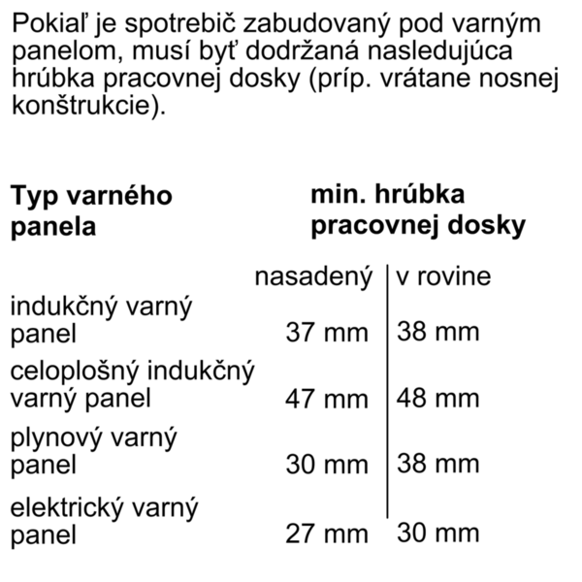

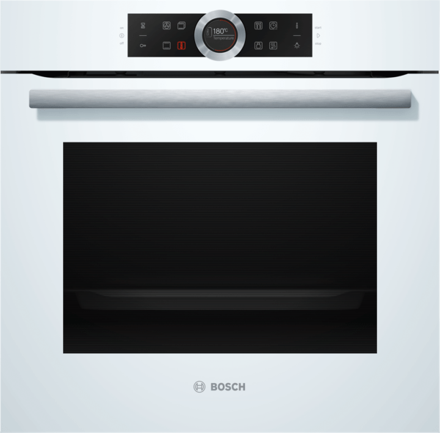
 | Serie | 8, Vestavná pečicí trouba, bílá | zvláštní příslušenství: | Vlastnosti:
 | HBG635BW1 | HEZ327000 : Pečicí kámen s dřevěnou lopatkou HEZ530000 : 2 univerzální pánve (poloviční formát) HEZ531010 : Pečicí plech s keremickým povrchem HEZ532010 : Univerzální pánev s keramickým povrchem HEZ617000 : Forma na pizzu HEZ625071 : Grilovací plech HEZ631070 : Smaltovaný plech pro pyrolýzu HEZ632070 : Univerzální pánev pro pyrolýzu HEZ633001 : Víko pro profi pánev HEZ633070 : Profi pánev HEZ634000 : Kombinovaný rošt HEZ635000 : HEZ636000 : Skleněná pánev HEZ638100 : 1násobný teleskopický výsuv HEZ638200 : 2násobný teleskopický výsuv HEZ638300 : 3násobný teleskopický výsuv HEZ660050 : Accessory HEZ6BCA0 : HEZ9020 : HEZ915003 : Skleněný pekáč HEZG0AS00 : Síťový kabel, délka 3 m | Barva / materiál přední stěny: bílá Konstrukce: Vestavný Integrovaný čisticí systém: Ne Rozměry niky (mm): 585-595 x 560-568 x 550 Rozměry spotřebiče (mm): 595 x 594 x 548 Rozměry zabaleného spotřebice (mm): 670 x 680 x 670 Materiál ovládacího panelu: Sklo Materiál dveří: sklo Hmotnost netto (kg): 34,612 Objem netto - pečicí trouba 1 (l): 71 Druhy ohřevu: , 4D hot air, Cirkulační gril, Dolní ohřev, Horký vzduch eco, Horní/dolní ohřev, Jemné vaření, Maloplošný gril, Předehřívání, Rozmrazování, Stupeň na pizzu, Udržování tepla, Velkoplošný gril Materiál 1.pečicí trouby: smalt Vnitřní osvětlení (ks): 1 Aprobační certifikáty: CE, VDE Délka přívodního kabelu (cm): 120 Vnitřní osvětlení - pečicí trouba 1: 1 Systém výsuvů: k dodání Funkce elektronických hodin pro pečicí troubu: budík, vyp., zap. Včetně příslušenství: Bake Element Wattages cavity 1 (W): Broil Element Wattages cavity 1 (W): 2800 Convection Element Wattages cavity 1 (W): 2200 Microwave wattage cavity 1 (W): Drawer wattage (W):

 | Typ trouby / druh ohřevu • Pečicí trouba s 13 druhy ohřevu: 4D horký vzduch, horký vzduch eco, horní/spodní ohřev, Eco horní/spodní ohřev, cirkulační infra-gril, velkoplošný gril, maloplošný gril, stupeň pro pizzu, spodní ohřev, pomalé vaření, rozmrazování, předehřívání, udržování tepla • elektronická regulace teploty 30 °C - 300 °C • vnitřní objem: 71 l Design • snadné a intuitivní nastavení funkcí a druhu ohřevu pomocí ovládacího prstence v elegantním nerezovém provedení • designové madlo z nerezové oceli Čištění • EcoClean Direct: zadní stěna • celoskleněná vnitřní strana dvířek Komfort • 2,5" barevný textový TFT displej vč. češtiny, dotyková tlačítka • automatický návrh teploty ukazatel aktuální teploty ukazatel předehřevu AutoPilot program sabat • SoftMove - tlumené otevírání a zavírání dvířek trouby • AutoPilot • počet automatických programů: 10 ks • elektronické hodiny s časovou předvolbou • rychloohřev • halogenové vnitřní osvětlení, přepínatelné s osvětlením trouby • chladicí ventilátor • nerezový ventilátor • tlačítko info Výsuvný systém • závěsné rošty, teleskopické výsuvy k dodání Příslušenství • 1 x smaltovaný plech, 1 x kombinovaný rošt, 1 x univerzální pánev Bezpečnost a energetická náročnost • energetická třída: A+ (na stupnici třídy energetické účinnosti od A+++ do D) spotřeba el.energie při konvenčním ohřevu: 0.87 kWh spotřeba el.energie při cirkulaci/horkém vzduchu: 0.69 kWh elektrická trouba objem trouby: 71 l • teplota skla dvířek max. 40°C (měřeno uprostřed skla při nastavení trouby na horní/spodní ohřev 180 °C po hodině provozu) • dětská pojistka bezpečnostní vypínání ukazatel zbytkového tepla tlačítko start spínač kontaktu dveří Technické informace • délka síťového kabelu: 120 cm • celkový příkon elektro: 3.6 kW • rozměry spotřebiče (V x Š x H): 595 mm x 594 mm x 548 mm • rozměry niky (V x Š x H): 585 mm - 595 mm x 560 mm - 568 mm x 550 mm • „potřebné rozměry naleznete v instalačních materiálech“

 |  | alternativní barevná provedení: | Vlastnosti spotřeby a připojení:
 |  | HBG635BW1 : Pečicí trouba HBG635BB1 : Pečicí trouba HBG635BS1 : Pečicí trouba | Třída energetické účinnosti (2010/30/EC): A+ Energy consumption per cycle conventional (2010/30/EC): 0,87 Energy consumption gas oven per cycle conventional (2010/30/EC): Energy consumption per cycle forced air convection (2010/30/EC): 0,69 Energy consumption gas oven per cycle forced air convection (2010/30/EC): Energy efficiency index (2010/30/EC): 81,2 Příkon (W): 3600 Jištění (A): 16 Napětí (V): 220-240 Frekvence (Hz): 60; 50 Typ zástrčky: Zalitá zástrčka s uzemněním Connecting cable type: Univerzální kód produktu: Barva / materiál přední stěny: bílá Alternativní barevná provedení: HBG635BB1, HBG635BS1 Zdroj el.energie: Elektrický Aprobační certifikáty: CE, VDE Délka přívodního kabelu (in): Rozměry pro instalaci spotřebiče (in): x x Rozměry zabaleného spotřebiče (in): 26.37 x 26.37 x 26.77 Hmotnost netto (lbs): 76,000 Gross weight (lbs): 82 Délka přívodního kabelu (cm): 120 Hmotnost netto (kg): 34,612 Hmotnost brutto (kg): 37,0

 |  | včetně příslušenství:

EAN:4242002808932
30-09-2019




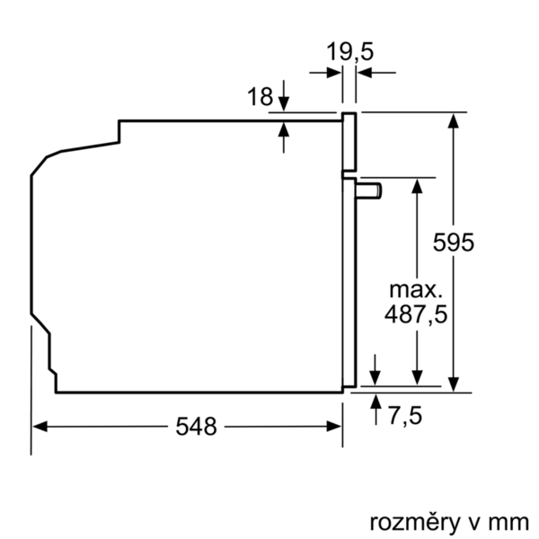
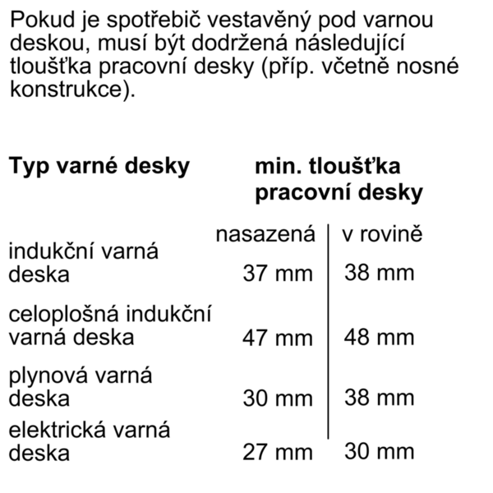

 | Serie | 8, Zabudovateľná rúra na pečenie, biela | zvláštní příslušenství: | Vlastnosti:
 | HBG635BW1 | HEZ327000 : Kameň na pečenie HEZ530000 : 2 univerzálne panvice (polovičný formát) HEZ531010 : Plech na pečanie s keremickým povrchom HEZ532010 : Univerzálna pánvica s kerami. povrchom HEZ617000 : Forma na pizzu HEZ625071 : Grilovací plech HEZ631070 : Smaltovaný plech pre pyrolýzu HEZ632070 : Univerzálna panvica pre pyrolýzu HEZ633001 : Veko pre profi plech HEZ633070 : Profi plech HEZ634000 : Kombinovaný rošt HEZ635000 : HEZ636000 : Sklenená panvica HEZ638100 : 1-násobný plne teleskopický výsuv HEZ638200 : 2-násobný plne teleskopický výsuv HEZ638300 : 3-násobný plne teleskopický výsuv HEZ660050 : Accessory HEZ6BCA0 : HEZ9020 : HEZ915003 : Sklenený pekáč HEZG0AS00 : Sieťový kábel, dĺžka 3 m | farba/materiál prednej steny: biela Konštrukcia: Zabudovateľné integrovaný čistiaci systém: Nie Rozmery niky (mm): 585-595 x 560-568 x 550 rozmery spotrebiča (mm): 595 x 594 x 548 rozmery zabaleného spotrebiča (mm): 670 x 680 x 670 materiál ovládacieho panelu: Glass materiál dverí: sklo Hmotnosť netto (kg): 34,612 objem netto - rúra na pečenie 1 (l): 71 druhy ohrevu: , 4D hot air, Bottom heat, Conventional heat, Defrost, Full width grill, Half width grill, Hot Air-Eco, Hot air grilling, low temperature cooking, Pizza setting, pre-heating, warming materiál 1. rúry na pečenie: smalt vnútorné osvetlenie (ks): 1 aprobačné certifikáty: CE, VDE Dĺžka prívodného kábla (cm): 120 vnútorné osvetlenie - rúra na pečenie 1: 1 Systém výsuvov: na dodanie funkcia elektronických hodín pre rúru na pečenie: budík, vyp., zap. vrátane príslušenstva: príkon pečúcich elementov (W): príkon grilovacích elementov (W): 2800 príkon konvenčných elementov (W): 2200 mikrovlnný príkon (W): zásuvka príkon (W):

 | Typ rúry / druhy ohrevu • Rúra na pečenie - 13 druhov ohrevu: 4D horúci vzduch, Eco horúci vzduch, horný/dolný ohrev, Eco horný/dolný ohrev, cirkulačný infra-gril, velkoplošný gril, maloplošný gril, stupeň na pizzu, dolný ohrev, pomalé varenie pri nízkej teplote, rozmrazovanie, predohrev, udržovanie tepla • rozsah teplôt: 30 °C - 300 °C • objem: 71 l Design • jednoduché a intuitívne nastavenie funkcií a druhu ohrevu pomocou ovládacieho prstenca v elegantnom antikorovom prevedení • designové madlo z nehrdzavejúcej ocele Čistenie • EcoClean Direct: RU • celosklenená vnútorná strana dvierok Komfort • 2,5" farebný textový TFT displej, vrátane slovenčiny, dotykové tlačidlá • automatický návrh teploty ukazovateľ aktuálnej teploty ukazovateľ predohrevu AutoPilot program Sabbat • SoftMove - tlmené otváranie a zatváranie dvierok rúry • pomocný systém: AutoPilot • počet automatických programov: 10 KS • elektronické hodiny s časovou predvoľbou • automatický rýchloohrev • halogénové vnútorné osvetlenie, prepínateľné s osvetlením rúry • chladiaci ventilátor • ventilátor z nehrdzavejúcej ocele • tlačidlo "Info" Závesné rošty / teleskopické výsuvy • vnútorný priestor so závesnými roštami, teleskopické výsuvy na dodanie Príslušenstvo • 1 x kombinovaný rošt, 1 x univerzálna pánvica Bezpečnosť a životné prostredie • trieda spotreby energie: A+ (na stupnici triedy energetickej účinnosti od A+++ do D) Spotreba el.energie pri konvenčnom ohreve: 0.87 kWh Spotreba el.energie pri cirkulácii/horúcom vzduchu: 0.69 kWh Počet vnútorných priestorov: 1 Typ rúry: elektrická rúra Objem rúry: 71 l • teplota skla dvierok max. 40 ° C (merané uprostred skla pri nastavení rúry na horný / spodný ohrev 180 ° C po hodine prevádzky) • detská poistka bezpečnostné vypínanie ukazovateľ zvyškového tepla tlačidlo štart/stop spínač kontaktu dverí Technické informácie • dĺžka sieťového kábla: 120 cm • celkový príkon elektro: 3.6 kW • rozmery spotrebica (V x Š x H): 595 mm x 594 mm x 548 mm • rozmer

 |  | alternativní barevná provedení: | Vlastnosti spotřeby a připojení:
 |  | HBG635BW1 : Rúra na pečenie HBG635BB1 : Rúra na pečenie HBG635BS1 : Rúra na pečenie | Trieda energetickej účinnosti (2010/30/EC): A+ Energy consumption per cycle conventional (2010/30/EC): 0,87 Energy consumption gas oven per cycle conventional (2010/30/EC): Energy consumption per cycle forced air convection (2010/30/EC): 0,69 Energy consumption gas oven per cycle forced air convection (2010/30/EC): Energy efficiency index (2010/30/EC): 81,2 príkon (W): 3600 istenie (A): 16 napätie (V): 220-240 frekvencia (Hz): 60; 50 typ zástrčky: Gardy zástrčka s uzemnením Connecting cable type: Univerzálny kód produktu: farba/materiál prednej steny: biela alternatívne farebné zhotovenia: HBG635BB1, HBG635BS1 zdroj el. energie: elektrický aprobačné certifikáty: CE, VDE Dĺžka prívodného kábla (in): Rozmery pre inštaláciu spotrebiča (in): x x Rozmery zabaleného spotrebiča (in): 26.37 x 26.37 x 26.77 Hmotnosť netto (lbs): 76,000 hmotnosť brutto (lbs): 82 Dĺžka prívodného kábla (cm): 120 Hmotnosť netto (kg): 34,612 hmotnosť brutto (kg): 37,0

 |  | včetně příslušenství:

EAN:4242002808932
30-09-2019

